Накладная-№3
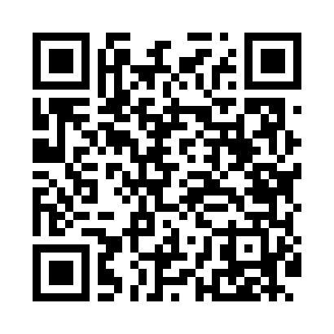
Номер товарно-транспортной накладной: |  |  | Торговый представитель: Саидкулов Абдулазиз Абдумажид угли
Поставщик: Toshkent falcon fly 2 |  |  | Телефон торгового представителя: +998915884575
Дата отгрузки: 20.11.2025 |  |  | Контрагент: Odilxon aka Namangan Odilxon 22
Дата консигнации: |  |  | Адрес:
Доставщик: |  |  | Телефон:
Телефон доставщика:
Время заказа: 20.11.2025 14:32:58
№ | Штрих-код | Название товаров (работ,услуг) | Количество | Количество в кейсе | Цена | Сумма
 |  |  | 171 |  |  | 480.4
1 | 6901585541213 | Фартук текстильный XP-27-7 | 20 | 20 шт. | 1.50 | 30
2 | 6905621392388 | Металл қошиқ DB-92-38 | 15 | 15 шт. | 2.90 | 43.50
3 | 6905621392395 | Металл санчқи DB-92-39 | 15 | 15 шт. | 2.90 | 43.50
4 | 6971071270019 | Деревянный подставка для чайника ASY-L03 DB-5 -85 | 10 | 10 шт. | 3 | 30
5 | 6892025151508 | Металический щипцы BYH2845B-6 YH00656(08) DB- 5-241 | 12 | 12 шт. | 0.50 | 6
6 | 6936342605907 | Щипцы кухонные металлическая AFN90-5 XP-50-1 | 12 | 12 шт. | 0.20 | 2.40
7 | 6920240720039 | Коврики сервировочные пластмассовая в большой каробке 120 шт DB-145-4 | 50 | 50 шт. | 0.80 | 40
8 | 6980843522706 | Металлическая подставка для посуды KD01-474A R DB-2-271 | 10 | 10 шт. | 1.30 | 13
9 | 2010744308148 | Металический Бак 30cm 20L (4,2 mm) DB-6-29 | 2 | 2 шт. | 12 | 24
10 | 2013679247384 | Металический Бак 35cm 32L (4,2 mm) DB-6-30 | 2 | 2 шт. | 16 | 32
11 | 2018210268293 | Металический Бак Металический Бак 40cm (3,2 m m) 50L DB-6-41 | 4 | 4 шт. | 20 | 80
12 | 6927452357275 | Чўгун чойнак 0.9L DB-57-27 | 4 | 4 шт. | 11.50 | 46
13 | None | Тарелка керамическая GB-109-5 | 15 | 15 шт. | 6 | 90
Итого: 480.4$|->UZS: 6,005,000.00

